DV-VẬT TƯ
TỔ CHỨC SRUN VIETNAM
CHECK LIST NHÂN SỰ & DỊCH VỤ - RFG 15/10

STT | NỘI DUNG DỊCH VỤ | NHÂN SỰ | ĐƠN VỊ CUNG CẤP | SĐT NHÀ CC | SĐT BTC | TỔNG TIỀN TT | CTY ĐÃ ĐẶT CỌC | GHI CHÚ | n
VẬN CHUYỂN
 | Xe 45 chỗ, từ HCM → BD | Thanh, Uyên | a Định | 931496703 | 0708645187 |  |  |  | mua ở BD nhớ chuẩn bị tiền mặt

BỘ RACE KIT
 | Áo sự kiện | Long |  |  | 0979137018
 | BIB - Runner | Khải |  |  | 0329381489
HẬU CẦN (ĂN UỐNG)
 | Nước | Linh |  |  | 0334143688
 | Trái cây | Minh |  |  | 0399975467
 | Kẹo
 | Đồ ăn sáng: trc 4h sáng
 | Bia

Công tác set up (thiết bị, người, xe, đồ set up,...)

MC
 | Thuê MC | Uyên, Long |  |  | 0987135043

TRUYỀN THÔNG
 | Báo.... | Hợp |  |  | 0983256471

PHÂN CÔNG NHIỆM VỤ
 | 2015-08-15
 | - Trong và Đức tự hẹn giờ xe Tải và xe 29 chổ chở nhân sự
 | - 20:00 ngày 15 tháng 6 năm 2015 tập chung tại công ty, vận chuyển gametools + nước suối - 13 thùng dành Nhân sự, sau đó khởi hành đi Nha Trang, ăn
 | khuya trên đường.
 | 2015-08-16
 | - Khi đến nha Trang, ăn sáng nhanh. Gọi cho anh Cư để chắc chắn rằng, 10 người của nhóm anh ấy có mặt tại Nhũ Tiên lúc 7g sáng để gặp Thầy và nhóm SG
 | - Sau khi họp với IMA xong, ăn trưa, set up và chạy demo thử cho IMA xem vào lúc 14g00 ngày 16 táng 8
 | - Sau khi chạy demo xong, về ks Phượng Hoàng nhận phòng.
 | - Nhân sự ăn theo quy chế Exotic: 1 ngày 100.000 vnd/1 ngày

 | 2015-08-17
 | - Theo sự phân công đã bàn giao
 | CHÚ Ý NHÓM ANH CƯ NHA TRANG
 | - Tiền ăn của nhóm anh cư, theo quy chế công ty. Căn cứ vào thời gian làm trong ngày mà gửi anh Cư chi phí ăn cho cả nhóm
 | TẤT CẢ CÁC CHI PHÍ PHẢI CÓ: HÓA ĐƠN CHỨNG TỪ, GIẤY XÁC NHẬN THANH TOÁN - GHI SỐ ĐIỆN THOẠI NGƯỜI NHẬN
KHÁC
 | Túi Y Tế |  | 1 túi
 | Nam tag |  | 200 cái |  |  |  |  | Mỗi xe 50c

 | * GHI CHÚ: Trong suốt quá trình đi tour, Logistic cần lưu ý như sau:
 | - Trước khi sử dụng bất cứ dịch vụ nào, logistic phải liên hệ trước đối tác trước 2 tiếng để reconfirm lại là Exotic có đặt dịch vụ và báo ngày giờ đoàn đến.
 | - Trong quá trình di chuyển đến gần tới nơi sử dụng dịch vụ, gọi điện thoại báo với nơi đó là đoàn sắp tới, tốt nhất là trước 10 phút.
 | - Trước khi thanh toán bất cứ một dịch vụ nào của đoàn, nên xem lại booking của dịch vụ đó. Nếu không hiểu thì phải gọi cho Operation đoàn đó ngay.
 | - Trước khi thanh toán dịch vụ nào: Logistic phải chắc chắn rằng dịch vụ này công ty đã chuyển khoản đặc cọc hay chưa?? Giờ phải thanh toán là bao nhiêu nữa.
 | - Trong suốt quá trình đi tour, Logistic nên làm việc với HDV để thống nhất giờ giấc và các dịch vụ sắp phải sử sụng.
 | - Khi thanh toán bất cứ dịch vụ nào, logistic phải nhớ kiểm tra lại thông tin xuất hóa đơn của công ty có đúng hay không?. Phải là hóa đơn 10% VAT.

 | NGƯỜI NHẬN BÀN GIAO |  |  |  |  |  | NGƯỜI BÀN GIAO

DANH SÁCH HẬU CẦN ĂN UỐNG

STT | Tên vật dụng | Số lượng | Đơn giá | Thành tiền | Nơi mua | Ghi chú | PHÂN CÔNG
Sáng trước sự kiện
 |  |  |  |  |  |  |  | 1. bách hóa xanh cách green valley 1,3km 2. cách nhà nghỉ bamboo 500m 3. ngay đó có nhiều tiệm tạp hóa khác (dọc đường DT747) + Bách hóa tổng hợp Tài Đức +
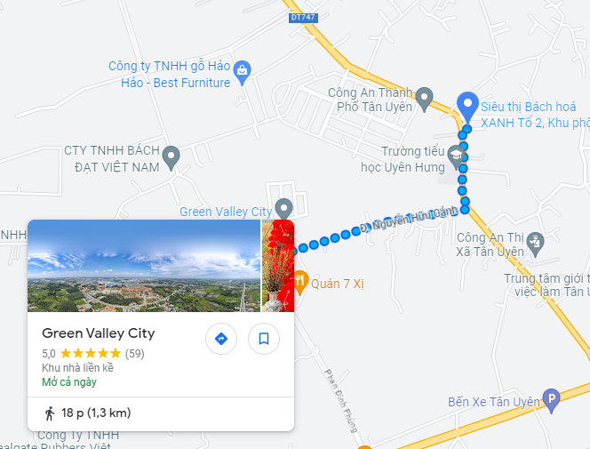
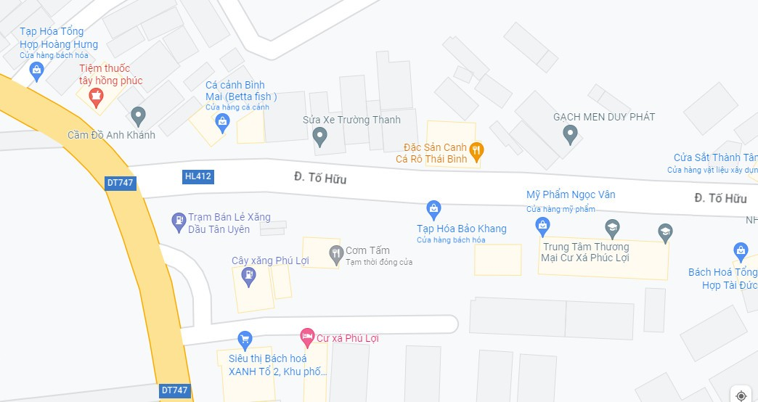
Trong sự kiện
3 | Suối Lavie (thùng 24 chai 500ml) | 12 | 120,000 | 1,440,000 |  | đại lý gần GVC
4 | Dưa hấu (quả) | 10 | 40,000 | 400,000 |  | BD
5 | Chuối (nải) | 4 | 50,000 | 200,000 |  | BD
6 | Ly giấy | 500 | 1,000 | 500,000 |  | mua SG
7 | Thùng đựng đá ướp nước và trái cây | 6 | 70,000 | 420,000 |  | ???
8 | Đá viên/ đá cây | 5 | 30,000 | 150,000 |  | HỎI BAMBOO
9 | Dao cắt trái cây | 5 | 50,000 | 250,000 |  | Phát sinh / mượn nhà Long
10 | Khay đựng trái cây bày ra trên đường | 5 |  | 0 |  | Mượn khách sạn, mang từ nhà
11 | Bàn tiếp nước trên đường chạy | 4 |  | 0 |  | Dự kiến 4 cái. Bàn cao như bàn học sinh.
12 | Thùng rác |  |  | 0 |  | Thùng nước rỗng
13
14 | Bia Sài Gòn (thùng 24 lon) | 4 | 300,000 | 1,200,000 |  | đại lý gần GVC
15 | Trái cây sau giải (dưa hấu) |  |  | 0 |  | BD
16 | Chuối (nải) |  |  | 0 |  | BD
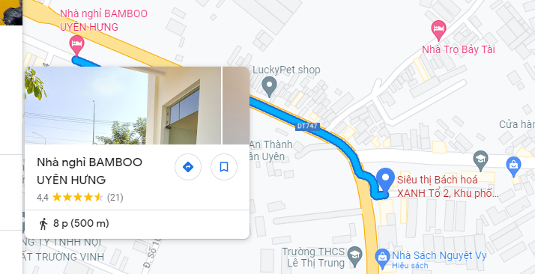
17
18 | Còi (an ninh đường chạy) | 10 | 10,000 | 100,000 | Shopee | Mua SG - tiệm đồ chơi + Mua shopee
19 | Vòng tay VSM | 50 |  | 0 | Shopee | Có thương hiệu VSM: + Vòng tay giấy in theo yêu cầu - Cúc bấm: 1,1k - Dán: 1k + Vòng tay cao su in theo yêu cầu -> in k kịp Không/ trơn: + Ruy băng → cột nơ, bấm ghim. + Vòng tay cao su (vòng trơn) → shopee 5k + Vòng phát sáng → shopee 2,5k
20 | Gậy chỉ đường | 5 | 50,000 | 250,000 | Shopee | - Gậy nhựa: 20k - Gậy có đèn: 45k link
21 | In phiếu giữ xe hơi, xe máy (có mộc đỏ) hoặc mua | 4 | 5,000 | 20,000 | Shopee | SRun in "phiếu giữ xe" → SGL đóng mộc Mua tập giử xe shopee → SGL đóng mộc
22 | Giấy giữ đồ (ghi số BIB) |  |  | 0
23 | In bảng dán lên bike marshal |  |  | 0
24 | phiếu Top 1,2,3 nam nữ 5km, 10km có đóng mộc saigonland để đưa cho 6 vdv về đích |  |  | 0
25 | Ghim bấm |  |  | 0 |  | mang từ nhà
26 | Kim bấm |  |  | 0 |  | Mua SG
 |  |  |  | 0
 |  |  |  | 0
 |  |  |  | 0
 |  |  |  | 0
 |  |  |  | 0
 |  |  | Tổng | 4,930,000

 | cọc nón | 160
 | Gậy chỉ dẫn

